Input + Process
NO. | EXPLANATORY |  |  |  |  | FORMULA | VALUE | UNIT
A. | INPUT DATA PERENCANAAN
A.1. | Input data material
 | Mutu struktur baja, |  |  |  |  |  | BJ 37
 | Tegangan leleh struktur baja, |  |  |  |  | fy = | 240 | MPa
 | Tegangan putus struktur baja, |  |  |  |  | fu = | 370 | MPa
 | Nilai modulus elastisitas struktur baja, |  |  |  |  | E = | 200000 | MPa

A.2. | Input data dimensi struktur balok

 | Panjang struktur baja, |  |  |  |  | L = | 6000 | mm
 | Panjang struktur baja tak terbreis, |  |  |  |  | Lb = | 2000 | mm
 | Dimensi dari penampang profil WF, |  |  |  | Profil : | 600 x 175 x 10 x 11
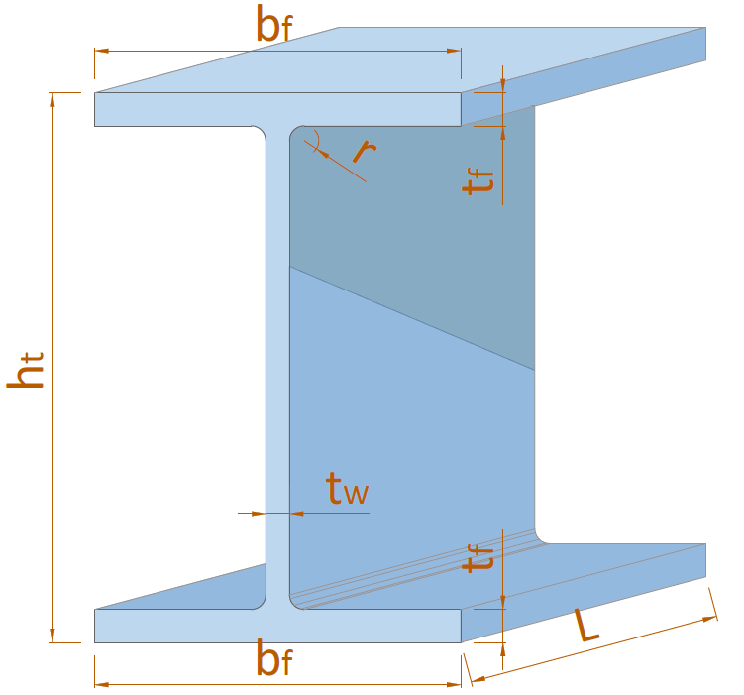
 |  |  |  |  |  | ht = | 600 | mm
 |  |  |  |  |  | bf = | 175 | mm
 |  |  |  |  |  | tw = | 10 | mm
 |  |  |  |  |  | tf = | 11 | mm
 |  |  |  |  |  | r = | 14 | mm
 |  |  |  |  |  | rx = | 144 | mm
 |  |  |  |  |  | ry = | 39 | mm

 | Lebar pelat pengaku, |  |  |  |  | b = | 120 | mm
 | Tebal pelat pengaku, |  |  |  |  | t = | 12 | mm
 | Jarak antar pengaku transversal, |  |  |  |  | a = | 1900 | mm

A.3. | Input data beban
 | Nilai momen sumbu X akibat kombinasi beban terfaktor,
 | Momen maksimum, |  |  |  |  | MUX = | 109.186 | kN.m
 | Momen pada 1/4 bentang, |  |  |  |  | MA = | 28.365
 | Momen di tengah bentang, |  |  |  |  | MB = | 46.000
 | Momen pada 3/4 bentang, |  |  |  |  | MC = | 27.336
 | Nilai gaya geser tegak lurus sumbu X akibat kombinasi beban terfaktor, |  |  |  |  | VUX = | 250.000 | kN
 | Nilai gaya geser tegak lurus sumbu X akibat kombinasi beban gravitasi terfaktor, |  |  |  |  | Vgravitasi = | 300.000 | kN
 | Gaya Aksial perlu, |  |  |  |  | PU = | 100.000 | kN

B. | ANALISA SIFAT DAN KLASIFIKASI PENAMPANG PROFIL WF
B.1. | Sifat - sifat material penampang WF
 | Luas penampang profil baja, |  |  |  |  | Ag = | 9798.248 | mm2

 |  | Momen Inersia |  | Mod. Penampang Elastis |  | Mod. Penampang Plastis
 |  | IX | IY | SX | SY | ZX | ZY
 | Value | 494867410 | 9873687.499999998 | 1649558.0333333334 | 112842.1428571428 | 1969035 | 182887.5
 | Satuan | mm4 | mm4 | mm3 | mm3 | mm3 | mm3

B.2. | Pembatasan Lebar terhadap Tebal Profil Daktail Tinggi
 | Klasifikasi penampang balok bagian sayap,
 | Kontrol rasio penampang bagian sayap : |  |  | λ < λhd | → | [ MEMENUHI ] - [ KOMPAK ]

 | Klasifikasi penampang balok bagian badan,
 | Rasio tegangan leleh terekspektasi terhadap tegangan leleh minimum terspesifikasi,
 | (berdasarkan ASTM A36/A36M) |  |  |  |  | Ry = | 1.5
 | Kekuatan aksial perlu menggunakan kombinasi beban DFBT, |  |  |  |  | Pu = | 100.000 | kN
 | Faktor ketahanan untuk tekan (DFBT), |  |  |  |  | ϕc = | 0.90
 | Kekuatan leleh aksial, |  |  |  |  | Py = | 3527.369 | kN
 | Rasio dari kekuatan perlu terhadap kekuatan leleh aksial tersedia, |  |  |  |  | Ca = | 0.031

 | Syarat, |  | λhd | ≥ | batas λhd
 |  |  | 58.59 | ≥ | 37.01 | → | [ pakai λhd ]

 | Rasio lebar terhadap tebal, |  |  |  |  | λ = (ht - 2 * (tf + r)) / tw = | 55.000
 | Batas rasio lebar terhadap tebal, |  |  |  |  | λhd = | 58.591
 | Kontrol rasio penampang bagian badan : |  |  | λ < λhd | → | [ MEMENUHI ] - [ KOMPAK ]

B.3. | Pembreisan Struktur Daktail Tinggi
 | Kontrol panjang struktur baja tak terbreis terhadap syarat panjang maksimum,
 | Syarat : |  | Lb | ≤ | Lb(maks)
 |  |  | 2.000 | ≤ | 2.058 | → | [ OK ]

B.4. | Nilai faktor modifikasi tekuk torsi lateral pakai
 | Faktor modifikasi tekuk torsi lateral pakai, |  |  |  |  | Cb = | 2.19

C. | ANALISA TAHANAN LENTUR PADA STRUKTUR BALOK
C.1. | Berdasarkan SNI 1729 2020 Pasal F2
 | Keadaan batas leleh (Y)
 | Kekuatan lentur nominal berdasarkan batas leleh, |  |  |  |  | Mn = | 472.568 | kN.m

 | Keadaan batas tekuk torsi-lateral (LTB)
 | Batas panjang tak terbreis secara lateral untuk keadaan batas leleh, |  |  |  |  | Lp = | 1.61 | m
 | Batas panjang tak terbreis untuk keadaan batas pada tekuk torsi-lateral inelastik, |  |  |  |  | Lr = | 4.83 | m
 | Tegangan tekuk torsi-lateral penampang, |  |  |  |  | Fcr = | 1872.591 | MPa

 | Kekuatan lentur nominal berdasarkan batas tekuk torsi-lateral,
 | Kondisi 1 : | Lb < Lp |  |  |  | Mn = | - | kN.m
 | Kondisi 2 : | Lp < Lb < Lr |  |  |  | Mn = | 982.033 | kN.m
 | Kondisi 3 : | Lb > Lr |  |  |  | Mn = | - | kN.m
 |  |  |  |  |  | Mn = | 982.033 | kN.m
 | Kontrol nilai lentur nominal berdasarkan batas tekuk torsi-lateral,
 | Syarat : |  | Mn | ≤ | Mp
 |  |  | 982.033 | > | 472.568 | → | [ Pakai Mp ]

 | Kesimpulan : | Nilai lentur nominal berdasarkan batas tekuk torsi-lateral, |  |  |  | Mn = | 472.568 | kN.m

C.2. | Berdasarkan SNI 1729 2020 Pasal F4
 | Keadaan batas leleh sayap tekan (CFY)
 | Momen leleh pada sayap tekan, |  |  |  |  | Myc = | 133.580 | kN.m
 | Kesimpulan nilai faktor plastifikasi badan, |  |  |  |  | Rpc = | 3.538

 | Kekuatan lentur nominal berdasarkan kekuatan leleh sayap tekan, |  |  |  |  | Mn = | 472.568 | kN.m

 | Keadaan batas tekuk torsi-lateral (LTB)
 | Panjang balok tak terbreis atau jarak antara pengekang pada balok, |  |  |  |  | Lb = | 2.00 | m
 | Batas panjang tak terbreis secara lateral untuk keadaan batas leleh, |  |  |  |  | Lp = | 1.320 | m
 | Batas panjang tak terbreis untuk keadaan batas tekuk torsilateral inelastis |  |  |  |  | Lr = | 4.975 | m

 | Kekuatan lentur nominal berdasarkan batas tekuk torsi-lateral,
 | Kondisi 1 : | Lb < Lp |  |  |  | Mn = | - | kN.m
 | Kondisi 2 : | Lp < Lb < Lr |  |  |  | Mn = | 879.305 | kN.m
 | Kondisi 3 : | Lb > Lr |  |  |  | Mn = | - | kN.m
 |  |  |  |  |  | Mn = | 879.305 | kN.m
 | Kontrol nilai lentur nominal berdasarkan batas tekuk torsi-lateral,
 | Syarat : |  | Mn | ≤ | Mn = Rpc * Myc
 |  |  | 879.305 | > | 472.568 | → | [ pakai R_pc * M_yc ]

 | Kesimpulan : | Nilai lentur nominal berdasarkan batas tekuk torsi-lateral, |  |  |  | Mn = | 472.568 | kN.m

 | Keadaan batas tekuk lokal sayap tekan (FLB) |  |  | : [ TIDAK PERLU ]
 | Untuk penampang dengan sayap kompak, keadaan batas tekuk lokal tidak berlaku.

 | Keadaan batas leleh sayap tarik (TFY) |  |  | : [ TIDAK PERLU ]
 | Apabila Sxt ≥ Sxc, keadaan batas leleh sayap tarik tidak berlaku.

C.3. | Rekapitulasi kekuatan lentur nominal arah X :
 | Pasal F2
 | Kekuatan lentur nominal berdasarkan batas leleh (Y), |  |  |  |  | MnX = | 472.568 | kN.m
 | Kekuatan lentur nominal berdasarkan batas tekuk torsi-lateral (LTB), |  |  |  |  | MnX = | 472.568 | kN.m
 | Pasal F4
 | Kekuatan lentur nominal berdasarkan batas leleh sayap tekan (CFY), |  |  |  |  | MnX = | 472.568 | kN.m
 | Kekuatan lentur nominal berdasarkan batas tekuk torsi-lateral (LTB), |  |  |  |  | MnX = | 472.568 | kN.m
 | Kuat lentur nominal arah X yang berpengaruh, |  |  |  |  | MnX = | 472.568 | kN.m
 | Nilai faktor ketahanan untuk kuat geser, |  |  |  |  | φB = | 0.90
 | Gaya lentur akibat kombinasi beban terfaktor, |  |  |  |  | MUX = | 109.19 | kN
 | Kontrol gaya lentur terhadap kekuatan geser nominal,
 | Syarat : |  | MUX | ≤ | φb * MnX
 |  |  | 109.186 | ≤ | 425.312 | → | [ OK ]

D. | ANALISA TAHANAN GESER PADA STRUKTUR BALOK
D.1. | Tahanan geser pada struktur balok
 | Rasio tegangan leleh terekspektasi terhadap tegangan leleh minimum terspesifikasi,
 | (berdasarkan ASTM A36/A36M) |  |  |  |  | Ry = | 1.5
 | Syarat : | Vu | ≤ | Vu maks
 |  | 300.000 | ≤ | 565.05 |  | → | [ OK ]

D.2. | Cek Perlu Pengaku Transversal
 | Koefisien kekuatan geser badan pakai, |  |  |  |  | Cv1 = | 1.00
 | Nilai faktor ketahanan untuk kuat geser, |  |  |  |  | φV = | 1.00

 | Kontrol kebutuhan pengaku transversal,
 | Syarat 1 : | h0 / tw | ≤ | 2,46 * √(E / fy)
 |  | 55.000 | ≤ | 71.01 |  | → | [ OK ]
 | Syarat 2 : | VUX | ≤ | φV * 0,6 * fy * Aw * Cv1
 |  | 565.05 | ≤ | 23958000000 |  | → | [ OK ]

 | ∴ Kesimpulan kebutuhan pengaku transversal: |  |  |  |  | [ Tidak Dibutuhkan ]
...

